12.入場受付場所
入場受付体制
担当：選手集合係 |  |  | 業務 | ・パンフレット配布

体 育 館 入 口

 |  |  | 扉 |  | 扉 |  | 扉
8:45:00 | 形・役員審判 |  | 8:45:00 | 形 | 8:45:00 | 形 | 8:45:00 | 形
12:00:00 | 組手 |  | 12:00:00 | 組手 | 12:00:00 | 組手 | 12:00:00 | 組手
審判・役員 | 成年・マス |  | 中学1年 | 高校１年 | 中学2年 | 高校２年 | 中学3年 | 高校３年
午後は、適宜応援お願いします。
間仕切り先に机と椅子を配置し、受付ゲートを各学年に設置する。

各学年をカラーコーンとトラバーで仕切り、その中で整列待機

 |  |  |  |  | 体育館ピロティ内図

 |  | 体育館入口門

14.競技場レイアウト
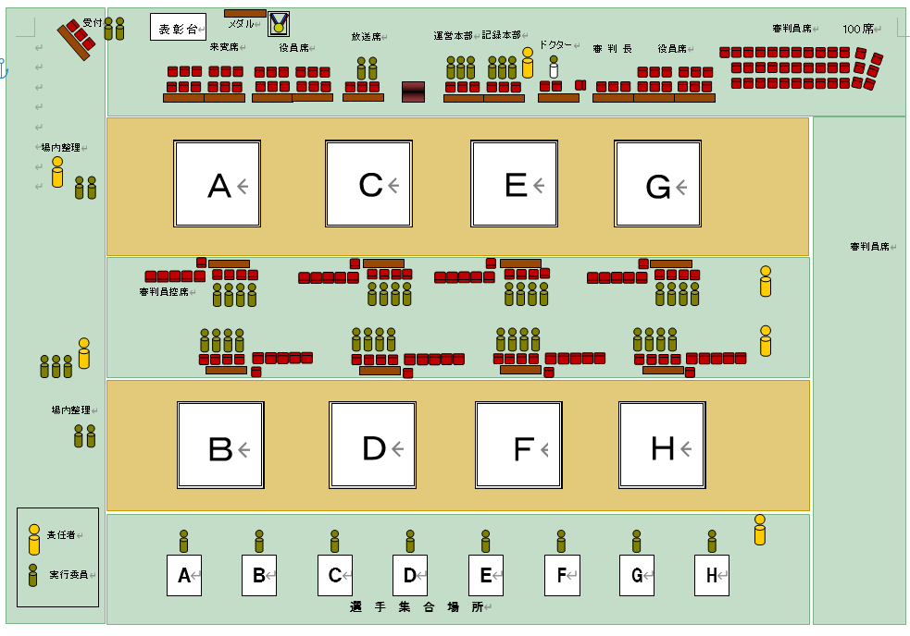

15.予算書（要57回分）
収 支 予 算 書
第57回大阪府空手道選手権大会


 |  | 令和5年7月1日

 |  | （一社）大阪府空手道連盟
 |  | 会 長 高橋和夫
収 入
科 目 | 金 額 | 摘 要
参加料収入 | ¥2,400,000 | \3,000×800名 = \2,400,000
郡市別競技団体分担金 | ¥650,000
広告代 | ¥30,000
その他 | ¥10,000

計 | ¥3,090,000

支 出
科 目 | 金 額 | 摘 要
体育館使用料 | ¥550,000 | 大阪府立体育会館
会場設営費 | ¥350,000 | KNP株式会社
会場清掃 | ¥140,000 | 清掃業者
諸謝金 | ¥70,000 | 大会ドクター等
印刷製本費 | ¥1,050,000 | ﾊﾟﾝﾌﾚｯﾄ・表彰状・その他
消耗品費 | ¥630,000 | メダル・参加賞・事務用品
食料費 | ¥250,000 | 役員・審判員昼食代
通信運搬費 | ¥50,000 | 運送費 郵送費
計 | ¥3,090,000

